Frequencies
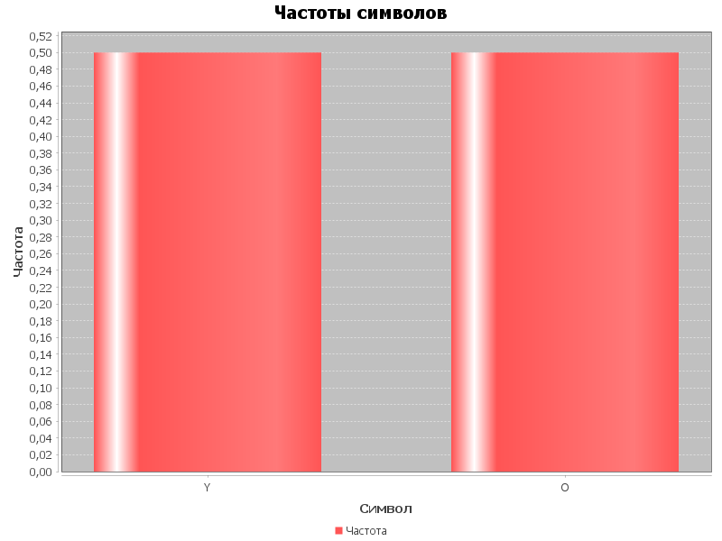
Символ | Частота
Y | 0.5
O | 0.5

